市场分析
市场趋势及分析

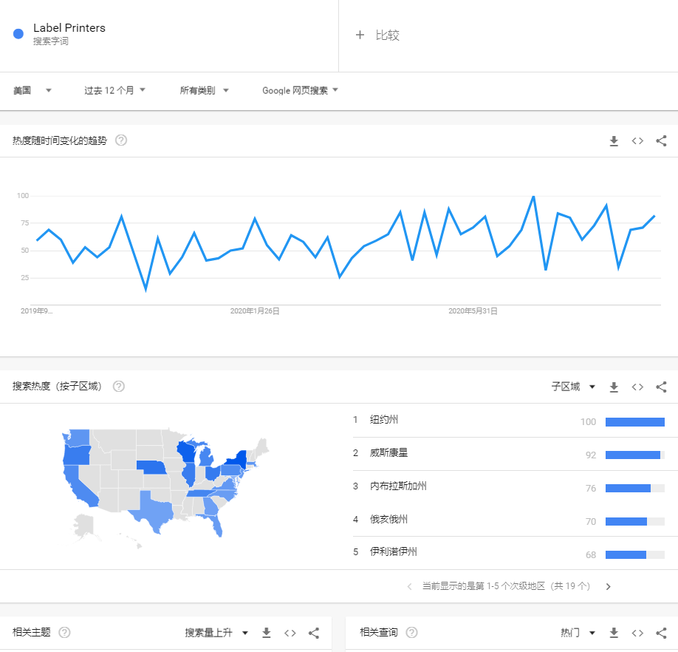
 | 品牌 | 求和项:日销量 | 求和项:月销量 | 求和项:月销售额 | 计数项:ASIN | 市场份额
 | Amazon Renewed | 31 | 930 | 151362.9 | 6 | 2.26%
 | AVERY | 17 | 510 | 6660.6 | 1 | 0.10%
 | BESTEASY | 44 | 1320 | 192706.8 | 1 | 2.88%
 | Brady | 1 | 30 | 26058.9 | 1 | 0.39%
 | Brother | 141 | 4230 | 1043246.1 | 6 | 15.60%
 | Datamax-O'Neil | 2 | 60 | 20719.8 | 1 | 0.31%
 | DT-Techno | 2 | 60 | 18600 | 1 | 0.28%
 | DYMO | 630 | 18900 | 2281843.8 | 6 | 34.13%
 | Immuson | 14 | 420 | 41995.8 | 1 | 0.63%
 | LotFancy | 2 | 60 | 8396.4 | 1 | 0.13%
 | MFLABEL | 25 | 750 | 116692.5 | 3 | 1.75%
 | NANA | 2 | 60 | 2339.4 | 1 | 0.03%
 | NETUM | 4 | 120 | 17005.5 | 2 | 0.25%
 | Phomemo | 24 | 720 | 100432.8 | 2 | 1.50%
 | Rollo | 335 | 10050 | 2009899.5 | 1 | 30.06%
 | Seiko Instruments | 2 | 60 | 3925.8 | 1 | 0.06%
 | ZEBRA | 61 | 1830 | 644008.5 | 13 | 9.63%
 | 总计 | 1337 | 40110 | 6685895.1 | 48 | 100.00%

 | 价格 | 求和项:日销量 | 求和项:月销量 | 求和项:月销售额 | 计数项:ASIN | 市场份额
 | <50 | 19 | 570 | 9000 | 2 | 0.13%
 | 50-100 | 458 | 13740 | 1113635.7 | 7 | 16.66%
 | 100-150 | 184 | 5520 | 774462.6 | 8 | 11.58%
 | 150-200 | 400 | 12000 | 2337186.6 | 9 | 34.96%
 | 200-250 | 159 | 4770 | 999573 | 4 | 14.95%
 | 250-300 | 17 | 510 | 147894.9 | 1 | 2.21%
 | 300-350 | 31 | 930 | 306164.7 | 6 | 4.58%
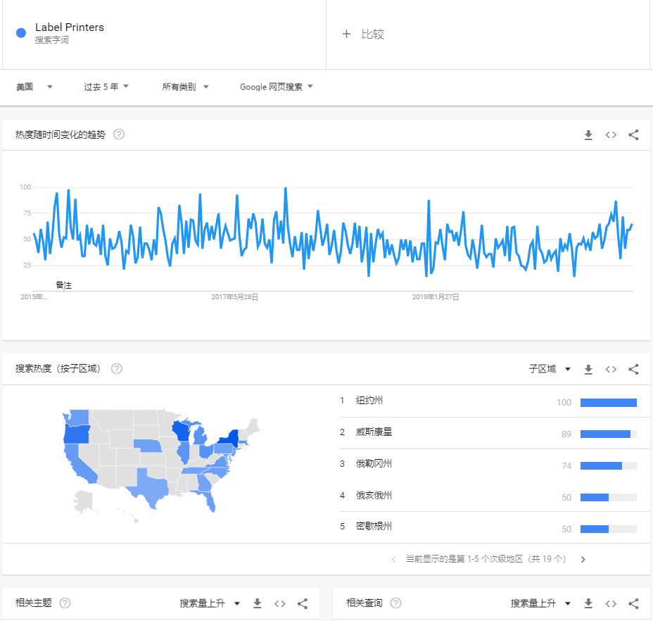
 | 350-400 | 3 | 90 | 33449.4 | 2 | 0.50%
 | 400-450 | 7 | 210 | 86500.8 | 2 | 1.29%
 | 450-500 | 56 | 1680 | 813898.5 | 4 | 12.17%
 | >500 | 3 | 90 | 64128.9 | 3 | 0.96%
 | 总计 | 1337 | 40110 | 6685895.1 | 48

 | 评分 | 求和项:日销量 | 求和项:月销量 | 求和项:月销售额 | 计数项:ASIN | 市场份额
 | <3.2 | 9 | 270 | 126033.3 | 4 | 1.89%
 | 3.2-3.7 | 7 | 210 | 61975.8 | 4 | 0.93%
 | 3.7-4.2 | 99 | 2970 | 594137.4 | 17 | 8.89%
 | 4.2-4.7 | 1176 | 35280 | 5692441.8 | 21 | 85.14%
 | >4.7 | 46 | 1380 | 211306.8 | 2 | 3.16%
 | 总计 | 1337 | 40110 | 6685895.1 | 48

 | 评论数 | 求和项:日销量 | 求和项:月销量 | 求和项:月销售额 | 计数项:ASIN | 市场份额
 | 0-99 | 168 | 5040 | 1137568.8 | 29 | 17.01%
 | 100-199 | 51 | 1530 | 319125.6 | 5 | 4.77%
 | 200-299 | 31 | 930 | 137117.1 | 4 | 2.05%
 | 300-399 | 80 | 2400 | 795816 | 2 | 11.90%
 | 700-799 | 51 | 1530 | 128384.7 | 2 | 1.92%
 | >1000 | 956 | 28680 | 4167882.9 | 6 | 62.34%
 | 总计 | 1337 | 40110 | 6685895.1 | 48

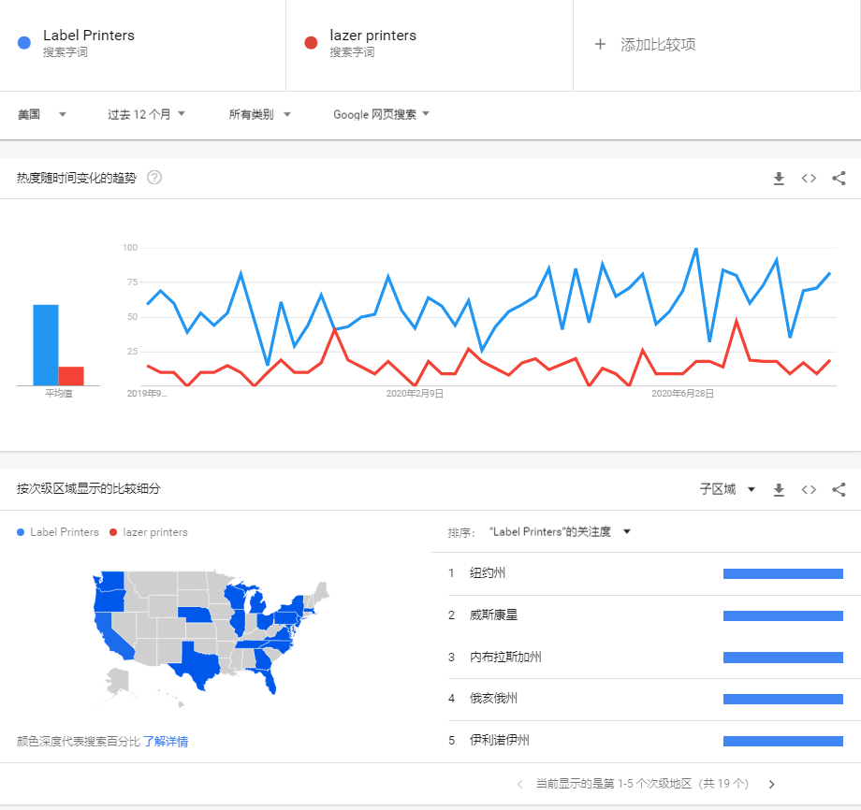
 | 1. 整体市场结论 |  | 2. 目前竞争格局 |  | 3. 细分市场--价位段 |  | 4. 外观设计情况 | 4. RV和Rating情况
 | 目前标签打印机整体市场的月销售额达到近850W USD，月销达到5W pcs，整体日销达到1700pcs。 |  | 目前市场已经形成了寡头垄断竞争格局，这些品牌主要有：DYMO，Rollo，Brother，ZEBRA等，这几个品牌占据了近九成市场。 |  | 目前市场上标签打印机的主要价位段在150-200间，此价位段竞争激烈，市场份额占据最大 · |  | 目前标签打印机市场上主要以黑色，灰色为主，少数白色，且大部分为小型便携式打印机，汉印打印机款在市场上较少。 | RV: 普遍在0-100个这个段位，评分基本稳定在四颗半星，但市场上较多ASIN具有产品质量问题。
 | 市场波动不大，整体发展较为平稳，年底旺季有小高峰出现，其他时期均稳定波动，今年因疫情原因市场容量有小幅度提升。 |  | DYMO和brother品牌产品布局较为均匀，低中高端价格均有涉及，ZEBRA主打高端价位，产品售价均在200USD以上，Rollo虽在top50中仅有一款，排名小类第二，但市场份额占据较高。 |  | 根据产品自身的功能，150-200这个细分价位段更易打入市场，前期对标Phomemo |  | 我们可选择灰白色或黑白色外观进行外观差异化。 可以外观作为突破口进行市场投放 | Rating: 前五星普遍在四颗半星以上，需要维护好星级，星级及售后可成为我们的推广优势。
 | label printer类目中，整个市场的listing数量达近2000条，Top 100中新品占比3%，亚马逊自营产品占比15%，仍有可进入空间。 |  | 汉印标签打印机的市场份额目标前期可以对标Phomemo快速进入市场等，后期可对标DYMO或者Brother继续拓展其他细分市场

竞品分析
品牌基本信息 |  |  |  |  | listing信息 |  |  |  |  |  |  |  |  | 产品信息
品牌 | ASIN | 市场份额 | Link | 主图 | 小类排名 | 大类排名 | review数量 | review评分 | 价格（$) | 上线时长（天） | 预估日销 | 预估月销 | 月销售额 | 技术 | 分辨率（DPI) | 是否有应用程序 | 每分钟打印标签数量/每秒打印长度 | 输出类型 | 产品重量（磅） | 外观 | 兼容系统 | 可打印标签范围 | 卖点 | 客诉点 | 备注
DYMO(市场份额：34.19%） | B0027JBLV4 | 13.85% | https://www.amazon.com/DYMO-LabelWriter-Thermal-Printer-1752264/dp/B0027JBLV4/ref=sr_1_1?dchild=1&keywords=B0027JBLV4&qid=1600764014&sr=8-1 | 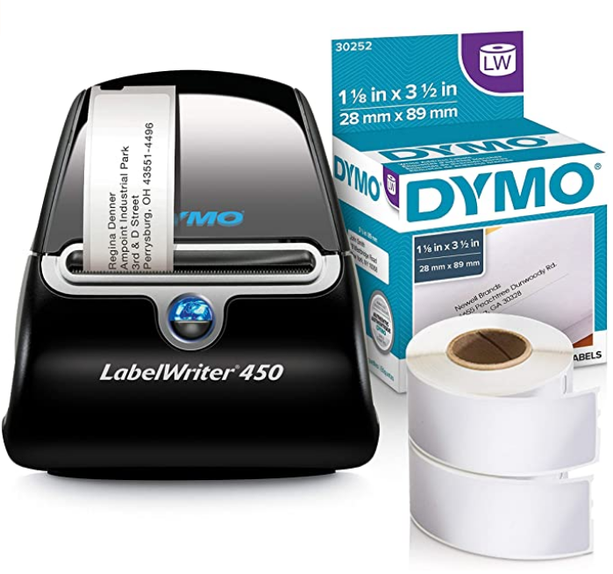 | 1 | #526 | 3331 | 4.5 | 79.99 | 3469 | 386 | 11580 | 926284.2 | 热敏 | 600*300 | 是 | 51张 | / | 2.2 | 银黑色 | Windows 7或更高版本； Mac OS X v10.8或更高版本 | 运输和邮寄标签，资产标识，条形码，文件，名称徽章和绑定器 | 1. 打印精确的数量，不浪费； 2. 热敏打印技术无需墨水和碳粉； 3. 随附DYMO软件快速创建和打印； 4. 每分钟最多创建和打印51个标签； 5. 直接从Word，Excel，Outlook和Google联系人中文本创建标签； 6. 各种尺寸的标签； 7. 与Dymo邮票不兼容。 | 1. DYMO相关软件操做麻烦； 2. 不兼容MAC、PC等部分系统； 3. 打印标签颜色变淡； 4. 打印纸缠绕，顺序错乱； 5. 自动喷出大量空白标签。
 | B07DXH5CCJ | 14.06% | https://www.amazon.com/DYMO-LabelWriter-Adhesive-Shipping-400-pound/dp/B07DXH5CCJ/ref=sr_1_1?dchild=1&keywords=B07DXH5CCJ&qid=1600764027&sr=8-1 | 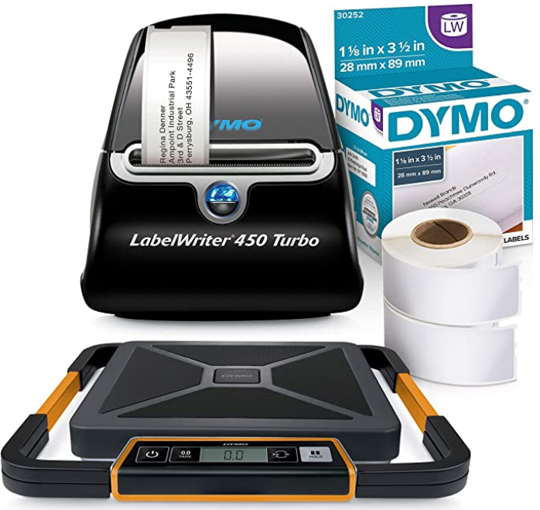 | 3 | #1,630 | 3039 | 4.4 | 208.97 | 4050 | 150 | 4500 | 940365 | 热敏 | / | 是 | 71张 | / | / | 银黑色 | Windows 7或更高版本； Mac OS X v10.9或更高版本 | 运输和邮寄标签，资产标识，条形码，文件，名称徽章和绑定器 | 1. 每分钟最多创建和打印71个标签； 2. 随附DYMO Stamps软件可直接打印USPS批准的邮资； 3. 使用软件无需支付费用； 4. 热敏打印技术无需墨水和碳粉； 5. 内置便携式电子秤； 6. 电子秤可拆卸LED屏，方便手持或壁挂观看。 | 1. 自动打印标签； 2. 产品太小，无法大量打印标签； 3. DYMO相关操作软件太难使用； 4. 打印错误标签，标签内容、字体错误； 5. 标签不完整，仅有部分内容；
 | B0027J9KH6 | 3.96% | https://www.amazon.com/DYMO-Writer-printer-Labels-1752266/dp/B0027J9KH6/ref=sr_1_1?dchild=1&keywords=B0027J9KH6&qid=1600764044&sr=8-1 | 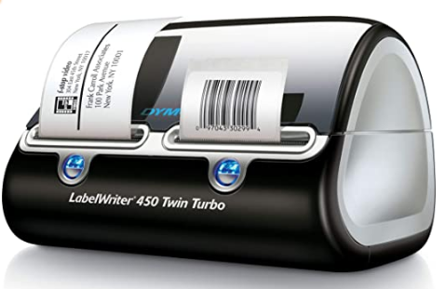 | 4 | #3,908 | 1141 | 4.3 | 139.99 | 4072 | 63 | 1890 | 264581.1 | 热敏 | 600*300 | 是 | 72张 | 单色 | 1.5 | 银黑色 | Windows 7或更高版本； Mac OS V10.10或更高版本 | 大批量运输和邮寄标签，资产标识，条形码，文件，名称徽章和绑定器 | 1. 热敏打印技术无需墨水和碳粉； 2. 每分钟最多可打印71个标签； 3. 与Windows 7、Mac OS X v10.8或更高版本兼容； 4. DYMO软件从PC自定义打印； 5. 600 x 300 dpi分辨率打印更清晰； 6. 精确打印，不浪费纸张； 7. 使用软件无需支付费用； | 1. 无法与Wind 10兼容； 2. 自动疯狂喷出一堆空白标签； 3.卡顿； 4. 只有一边正常工作； 5. 标签缠绕在滚轴上； 6. 需额外购买标签纸。
 | B07DXDSPFT | 0.81% | https://www.amazon.com/DYMO-1801611-Industrial-Labels-LabelWriter/dp/B07DXDSPFT/ref=sr_1_1?dchild=1&keywords=B07DXDSPFT&qid=1600764129&sr=8-1 | 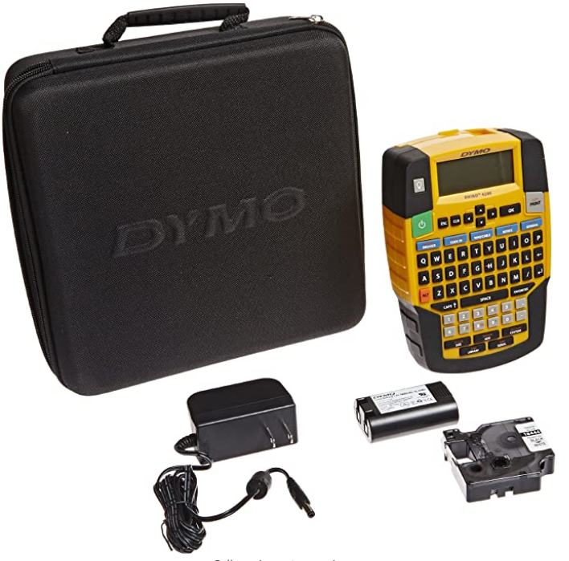 | 11 | #10,971 | 705 | 4.6 | 89.99 | 3231 | 20 | 600 | 53994 | / | / | 否 | / | / | / | / | / | / | 1. 轻触“热键”，用于创建和格式化标签的快捷方式； 2. 使用计算机风格（AZERTY）键盘输入文本； 3. 打印各种材料和颜色的1/4“，3/8”，1/2“和3/4”宽工业标签； 4. 可直接在热缩管上打印； 5. 耐用防污，耐化学药品，溶剂，油脂，热，湿气和其他苛刻元素。 | /
 | B01MEEI5WC | 1.26% | https://www.amazon.com/DYMO-LabelWriter-Thermal-Printer-1755120/dp/B01MEEI5WC/ref=sr_1_1?dchild=1&keywords=B01MEEI5WC&qid=1600764097&sr=8-1 | 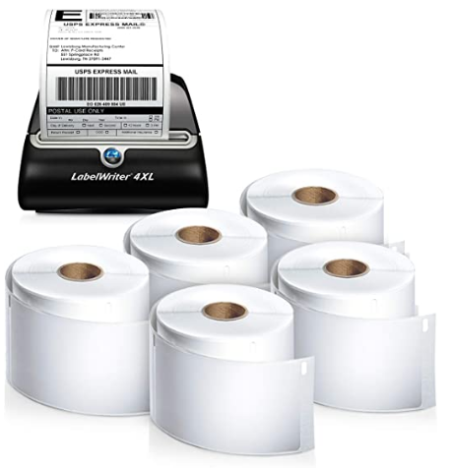 | 18 | #19,618 | 15 | 4.7 | 312.11 | 3862 | 9 | 270 | 84269.7 | 热敏 | / | 是 | / | / | / | 银黑色 | Windows 7或更高版本； Mac OS v10.11或更高版本 | 大量邮寄，运输，专业，资产识别，条形码，文件和装订 | 1. 宽幅标签打印机可打印大量标签； 2. 打印宽度最大为4.16英寸的标签； 3. 热敏打印技术无需墨水和碳粉； 4. 与平台兼容，直接从DYMO Stamps，eBay，Etsy和iabol打印运输标签； 5. 打印数量准确，无标签浪费； 6. 直接从Word，Excel或Outlook等进行打印; 7. 系统要求：Windows 7、Mac OS v10.11或更高版本。 | 1. 打印错误尺寸标签，浪费纸张；
 | B002M1LG1M | 0.18% | https://www.amazon.com/DYMO-1752267-LabelWriter-Thermal-Printer/dp/B002M1LG1M/ref=sr_1_1?dchild=1&keywords=B002M1LG1M&qid=1600764115&sr=8-1 | 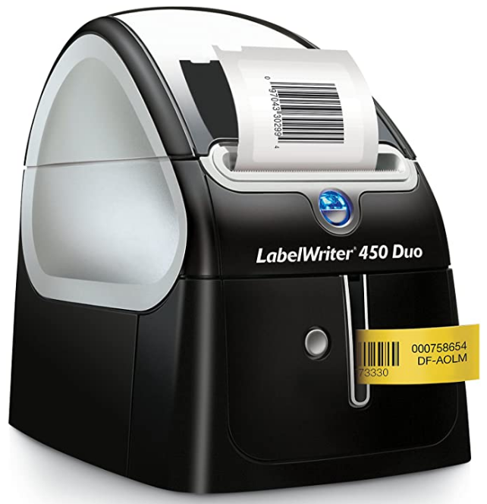 | 40 | #46,051 | 90 | 3.8 | 205.83 | 4190 | 2 | 60 | 12349.8 | 热敏 | 600*300 | 是 | 71张 | / | 5.25 | 银黑色 | Windows 7或更高版本； Mac OS X v10.8或更高版本 | 运输和邮寄标签，专业，资产标识，条形码，文件和装订夹，家庭组织，名称徽章和工业 | 1. 每分钟最多创建和打印71个标签； 2. DYMO Stamps软件直接从桌面打印USPS批准的邮资； 3. 使用软件无需支付费用； 4. 热敏打印技术无需墨水和碳粉； 5. 连接到PC或Mac，可直接从Word，Excel，Outlook，Quick Books和其他程序中打印标签。 | 1. 自动改变标签格式； 2. 产品使用寿命太短 ，质量差； 3. 频繁卡顿、拥堵； 4. 额外付费购买标签；
Brother | B01MTWGMRR | 2.04% | https://www.amazon.com/Brother-QL-810W-Ultra-Fast-Wireless-Networking/dp/B01MTWGMRR/ref=sr_1_1?dchild=1&keywords=B01MTWGMRR&qid=1600764790&sr=8-1 | 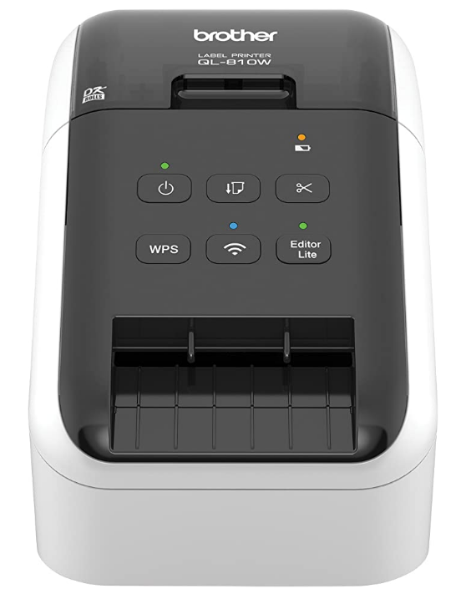 | 7 | #6,603 | 317 | 4.3 | 129.99 | 1346 | 35 | 1050 | 136489.5 | 热敏 | 600*300 | / | 110张 | 单色 | 2.4 | 白色 | 电脑：Windows Mac； 移动设备兼容性：AirPrint，Brother iPrint$Label | 包裹、信封、文件夹、姓名牌、邮件标签 | 1. 连接WIFI，任何地方打印或网络共享； 2. 可打印黑色/红色标签； 3. 切纸机寿命：高达300,000（模切标签）150,000（连续标签）； 4. 兼容不同操作系统：Mac，Windows； AirPrint，Brother iPrint和Label； 5. 无需墨水和碳粉； 6. 每分钟多达110个标签； 7. 300dpi分辨率。 | 1. 不能兼容MAC、Wind10，连接网络故障； 2. 不能打印条形码； 3. 操作麻烦，难操作； 4. 标签质量差，颜色太浓，有斑点； 5. 机器突然死机，机器冒烟了。
 | B01N49R9KP | 1.11% | https://www.amazon.com/Brother-High-Speed-Professional-Multi-System-Compatible/dp/B01N49R9KP/ref=sr_1_1?dchild=1&keywords=B01N49R9KP&qid=1600764801&sr=8-1 | 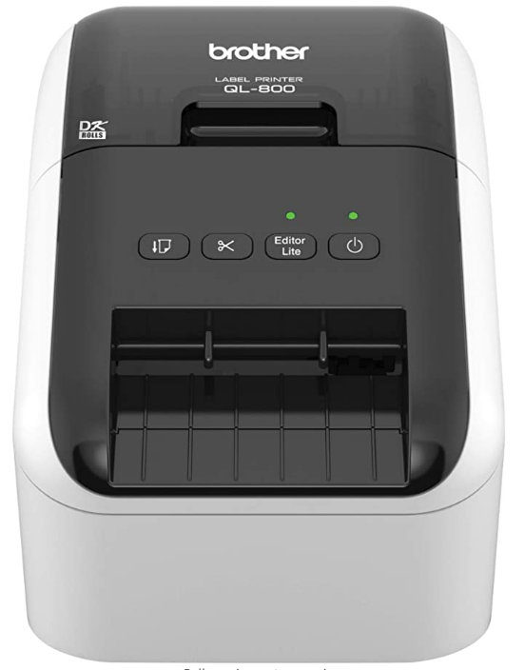 | 8 | #7,408 | 749 | 4.2 | 79.99 | 1389 | 31 | 930 | 74390.7 | / | 600*300 | / | 93张 | 单色 | 2.5 | 白色 | Windows和Mac | 包裹、信封、文件夹、姓名牌、邮件标签 | 1. 打印黑色/红色标签； 2. 超快速，每分钟可打印93个标签； 3. 300dpi分辨率的黑色文本显示； 4. 自动切纸器可启用3英尺横幅和标牌； 5. 可以直接在办公桌上打印邮资； 6. 打印机输出：单色 7. 连接技术：无线。 | 1. 不予MAC兼容，操作麻烦，费时； 2. 产品寿命短，不工作； 3. 相关软件不识别打印机，无法打印； 4. 打印机容易处于脱机或未连接状态
 | B079G51QTB | 1.86% | https://www.amazon.com/Brother-QL-1100-Postage-Barcode-Professional/dp/B079G51QTB/ref=sr_1_1?dchild=1&keywords=B079G51QTB&qid=1600764814&sr=8-1 | 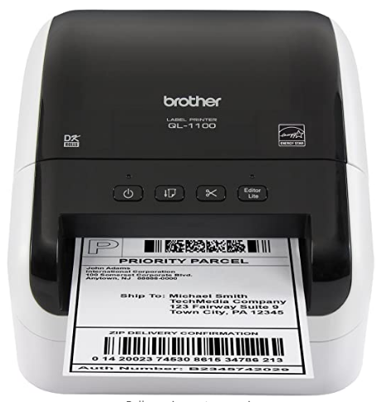 | 9 | #9,612 | 190 | 4.2 | 179.99 | 4335 | 23 | 690 | 124193.1 | / | 300x300 | 是 | 69张 | 单色 | 3.65 | 白色 | 无需Windows pc安装软件； iPrint&Label app移动打印 | 包裹，文件夹，信封，邮资，航运 | 1. 在最大4英寸宽的宽幅标签上打印； 2. 条形码裁剪功能； 3. USB主机接口：允许与外围设备一起使用； 4. 无需在PC上安装软件即可打印标签； 5. 免费SDK轻松集成打印； 6. 内存（MB）：7.8； 7. 最大标签长度：9.8英尺（USB）3英尺（串行）。 | 1. 打印标签尺寸错误； 2. 无法与MAC兼容； 3. 打印标签不完整，仅打印部分标签； 4. 步骤麻烦，很难操作； 5. 质量差，仅使用几次就坏了，不工作。 | 1. 印刷标签宽达4英寸； 2. 免费软件开发工具包(SDK)；
 | B005TJMC0S | 0.30% | https://www.amazon.com/Brother-QL-700-High-speed-Professional-Printer/dp/B005TJMC0S/ref=sr_1_1?dchild=1&keywords=B005TJMC0S&qid=1600764822&sr=8-1 |  | 22 | #27,580 | 1182 | 4.3 | 133.95 | 1154 | 5 | 150 | 20092.5 | / | 300*300 | 是 | 93张 | / | 2.47 | 白色 | 仅Windows | 包裹、信封、文件夹、光盘、横幅、邮件标签 | 1. 超快速，每分钟可打印多达93个标签； 2. 打印尺寸预先设定，易剥离； 3. 可在连续长度的纸和膜胶带上打印； 4. 用于横幅和标牌，最长3英尺； 5. 直接在办公桌上打印包裹和信封的邮资 6. 无需墨水或碳粉； 7. 自动裁纸器提供精确裁切。 | 1. 不兼容Wind 10，MAC等系统； 2. 巨响后死机，有噪音； 3. 冒烟，有安全隐患； 4. 操作程序复杂； 5. 打印机卡顿； | 需要申请pbsmart邮费服务、互联网连接、USB连接和邮费标签卷
Zebra | B07HLVSHVZ | 2.21% | https://www.amazon.com/Zebra-Label-Thermal-Printer-ZP450-0501-0006A/dp/B07HLVSHVZ/ref=sr_1_1?dchild=1&keywords=B07HLVSHVZ&qid=1600764857&sr=8-1 | 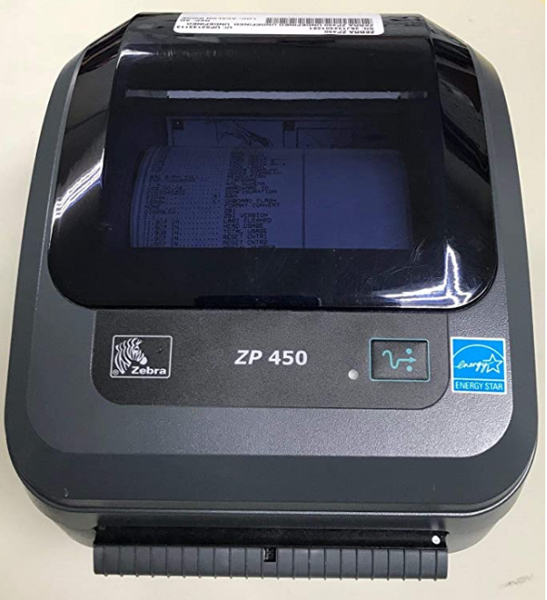 | 12 | #12,034 | 54 | 4 | 289.99 | 727 | 17 | 510 | 147894.9 | / | 203*600 | / | 127mm/s | / | 7.78 | 灰色 | / | / | 1. 连接性：并行（IEEE1284），串行（RS-232C），USB 1.0 / 1.1； 2. 黑色打印速度5英寸/秒； 3. 最大分辨率（Bw）203x600DPI； | 1. 标签质量差，看不清标签内容； 2. 只与UPS Worldship一起工作； 3. 连不上以太网； 4. 只与UPS Worldship一起工作； 5. 缺少电源适配器； 6. 质量差，不工作。
 | B00EUN90SG | 1.98% | https://www.amazon.com/Zebra-Receipts-Barcodes-Parallel-Connectivity/dp/B00EUN90SG/ref=sr_1_1?dchild=1&keywords=B00EUN90SG&qid=1600764870&sr=8-1 | 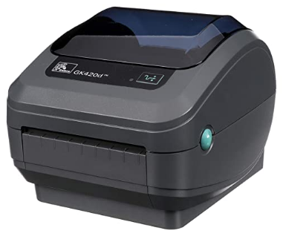 | 16 | #14,700 | 140 | 4.2 | 339.99 | 679 | 13 | 390 | 132596.1 | 热敏 | 203 | / | 127mm/s | 单色 | 5.95 | 灰色 | Windows 10及以上； MAC OS X 10.6 Snow Leopard及以上； 以及使用当前CUPS打印机驱动程序的Linux系统。 | 地址、运输、邮寄、文件夹、条形码、活页夹标签以及姓名标签、腕带和收据 | 1. 通过USB串行或并行端口连接，并与直接热敏标签卷兼容； 2. 热敏技术打印，无需墨水或碳粉； 3. 专为耐用性和频繁使用而设计； 4. 203 dpi，打印速度5英寸/秒； 5. 精准打印，不浪费； 6. 与Windows 10及更高版本兼容。 | 1. 不兼容Wind10系统； 2. 无法连接以太网，通信连接失败； 3. 操作复杂，难使用； 4. 电源适配器坏了； 5. 打印标签尺寸不准确。
Phomemo | B07TX9PX1K | 1.35% | https://www.amazon.com/Phomemo-Printer-Printing-Thermal-Compatible/dp/B07TX9PX1K/ref=sr_1_1?dchild=1&keywords=B07TX9PX1K&qid=1600764882&sr=8-1 | 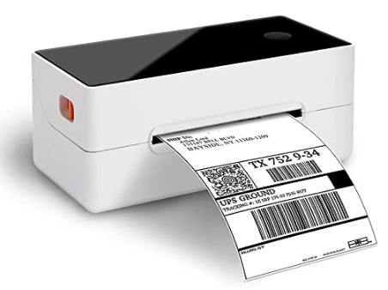 | 10 | #10,698 | 210 | 4 | 149.99 | 442 | 20 | 600 | 89994 | 热敏 | 203 | / | 150mm/s | / | 2 | 白色 | Windows, Mac OS | 运输标签，仓库标签，条形码和ID标签，批量邮件标签 | 1. 150mm / s的速度进行高速打印； 2. 打印宽度最大为4''，可连续工作12个小时以上； 3. 6英寸/秒打印速度打印4“x6“标签； 4. 与Windows，Mac OS兼容； 5. 无需购买任何墨水，碳粉或色带； 6. 与所有主要的运输平台兼容； 7. 内存：8MB SDRAM，2MB闪存； 8. 插入标签，打印机将自动捕获标签。 | 1. 打印标签尺寸不准确，只打印出部分内容； 2. 打印的标签颜色变淡； 3. 启动慢，卡顿，堵塞； 4. 打印空白或者相同的标签； 5. 无法与Wind10系统兼容。
 | B07XXB2MXN | 0.16% | https://www.amazon.com/Phomemo-M110-Label-Maker-Bluetooth-Compatible/dp/B07XXB2MXN/ref=sr_1_1?dchild=1&keywords=B07XXB2MXN&qid=1600764898&sr=8-1 | 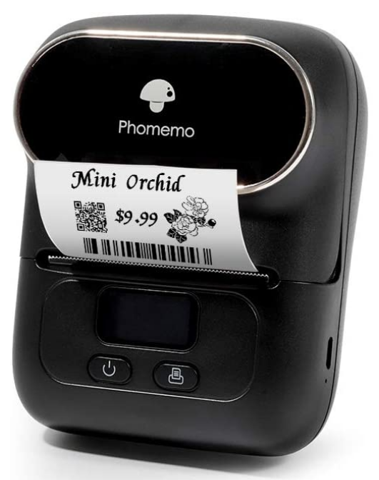 | 26 | #34,950 | 191 | 4.1 | 86.99 | 324 | 4 | 120 | 10438.8 | 热敏 | / | 是 | / | / | 1 | 黑色 | 蓝牙连接“打印大师”APP | 衣服标签，价格标签，电缆标签，珠宝标签，地址标签，文件夹标签 | 1. 迷你蓝牙无线热敏移动标签打印机； 2. 轻松连接手机，APP中有很多模板； 3. 宽度范围为20mm〜50mm，最大宽度为48mm。 4. 强大的功能-OCR-光学字符识别； 5. 热敏打印技术无需墨水或碳粉； 6. 方便携带，内置1500mAh可充电电池，可待机1周。 | 1. 程序故障，保存的标签内容自动消失； 2. 打印出的标签尺寸很小； 3. 可选择的字体太少； 4. 应用程序无法运行。
Rollo | B01MA3EYC5 | 30.06% | https://www.amazon.com/Rollo-Label-Printer-Commercial-Compatible/dp/B01MA3EYC5/ref=sr_1_1?dchild=1&keywords=B01MA3EYC5&qid=1600765002&sr=8-1 | 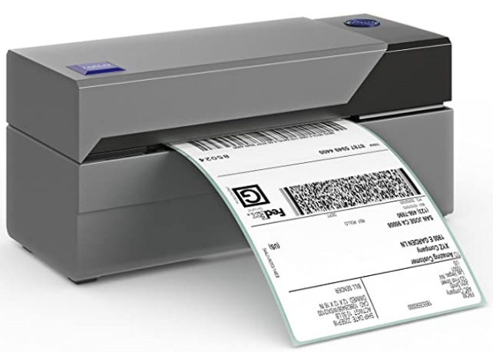 | 2 | #633 | 4733 | 4.7 | 199.99 | 1440 | 335 | 10050 | 2009899.5 | 热敏 | / | / | 150mm/s | / | 2.2 | 灰色 | Windows, Mac； | 适合所有快递标签，包括UPS, USPS | 1. 与Thermal Direct Label一起使用； 2. 150mm / s的高速打印； 3. 热敏技术无需碳粉或墨水； 4. 与所有主要的运输平台兼容； 5. 与Windows和Mac兼容； 6. 可以打印宽度从1.57英寸到4.1英寸的标签。 | 1. 打印出空白的标签 2. 标签质量差，无法被识别出来 3. 标签有斑点，模糊看不清 4. 长期使用后会褪色，颜色变淡 5. 使用六个月后冒烟 6. 卡顿，每次只能打印出一个标签
 |  |  |  | 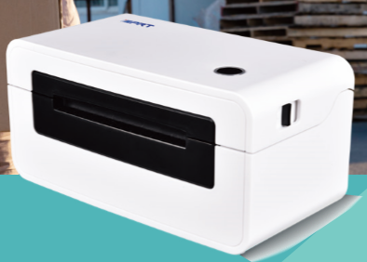 |  |  |  |  |  |  |  |  |  | 热敏 | 203 |  | 150mm/s |  | / | 白色 | Windows 2000,XP,Vista7,8,10 MAC, LINUX |  | 1. 直热式，分辨率：203dpi（8dots / mm）; 2. 宽度最大108mm，最大长度300mm; 3. 高达6IPS的高速打印且噪音低； 4. 最高速度150mm / s; 5. 内存：2MB RAM：2MB闪存； 6. 设计紧凑，内置适配器，节省更多空间； 7. 打印机头增强了涂层，更加耐用； 8. 较大尺寸的橡胶辊防止标签粘着; 9. 自动标签检测 10. 错误重印技术

标签打印机SWOT分析 | Strength |  | Weakness
 | 1. 品质相对稳定，比竞品更有保障； 2. 具有较高的分辨率，能够打印清楚的标签； 3. 设计紧凑，体积小，能节省很大的办公空间，并且方便携带； 4. 打印速度较快，能满足客户的紧急需求； 5. 目前有较大的空间和优势 6. 电子办公产品是汉印强项，且具有成品； 7. 具有配套产品、耗材可以增长大量销售额； 8. 产品容易做升级和优化。 |  | 1. 客户拥有不同的设备，很难兼容每一个操作系统，对兼容性要求较高； 2. 标签打印机普遍存在较多的客诉问题，维护评分难度大； 3. 打印机更新迭代快，市场上不断出现功能多元化的打印机； 4. 打印机操作步骤繁多，操作麻烦； 5. 客户对打印机的打印质量和打印容量有较高的要求； 6. 品牌没有知名度，需要长期做品宣工作； 7. 亚马逊自营的大牌品牌效应大和链接稳定；
Opportunity | SO |  | OW
打印机已经成为办公必备品之一，市场关注度逐年攀升； | 1. 强大的售后体系（call center) 2. 强大的品宣力度（建立完整的品牌体系）； 3. 强大的研发力度； |  | 1. 进入市场较晚，作为后入市场者，较难抢占市场份额； 2. 品牌/RV积累较少，前期品宣不易。 3. 说明书内容过于简单粗略
Threat | ST |  | WT
1、Rollo、DYMO、Brother、ZEBRA占有市场较大； 2、众多新兴电商品牌显露头角； 3. 市场上产品价格跨度较大，汉印打印机有一定的成本，价格战不具有优势。 | 1. 产品功能和配件齐全，便于配套销售增加销量； 2. 是汉印强项产品，有很强的实力； 3. 产品升级容易，能够不断迭代产品 |  | 1. 大品牌市场占有率较高，知名度高，前期较难进入市场； 2. 品牌积累不足，市场份额小； 3. 成本较高，不利于定价； 4. 兼容性要求高，客诉问题多，评分维护困难。

用户场景分析
客户使用关键词 | 数量 | 占比 | 用户群体 | 数量 | 占比 | 使用场景 | 数量 | 占比 | 提到的功能/特点 | 数量 | 占比
label maker | 395 | 14.04% | officer | 347 | 72.29% | office | 447 | 93.13% | easy to use | 650 | 71.59%
label printer | 1382 | 49.13% | seller | 126 | 26.25% | company | 227 | 47.29% | print clear | 107 | 11.78%
shipping label printer | 448 | 15.93% | doctor/nurse/teacher | 7 | 1.46% | shop/store | 248 | 51.67% | good label quality | 38 | 4.19%
label maker machine | 92 | 3.27% | express/shipper | 21 | 4.38% | logistics/express | 13 | 2.71% | fast print speed, don't jam | 33 | 3.63%
thermal printer | 381 | 13.54% |  |  |  | family | 11 | 2.29% | easy to connect, good compatibility | 43 | 4.74%
barcode printer | 115 | 4.09% |  |  |  | hospital | 4 | 0.83% | print accurate | 17 | 1.87%
usps label printer | 93 | 3.31% |  |  |  |  |  |  | saving paper | 20 | 2.20%
label printer for shipping packages | 57 | 2.03%
label maker | 0.14041948098
label printer | 0.49129043726
shipping label printer | 0.1592605759
label maker machine | 0.032705296836
thermal printer | 0.13544258798
barcode printer | 0.040881621045
usps label printer | 0.033060789193
label printer for shipping packages | 0.020263064344
officer | 0.72291666667
seller | 0.2625
doctor/nurse/teacher | 0.014583333333
express/shipper | 0.04375
office | 0.93125
company | 0.47291666667
shop/store | 0.51666666667
logistics/express | 0.027083333333
family | 0.022916666667
hospital | 0.0083333333333
easy to use | 0.71585903084
print clear | 0.11784140969
good label quality | 0.041850220264
fast print speed, don't jam | 0.036343612335
easy to connect, good compatibility | 0.047356828194
print accurate | 0.01872246696
saving paper | 0.022026431718

汇总分析：
1. 关键词：label printer是客户提到最频繁的关键词，使用频率高达49%；此外客户在搜索时主要使用label maker、shipping label printer和thermal printer这三个关键词，以上关键词适合用于标题以及广告重点关注的词；除此之外，客户使用到的关键词流量排序是：barcode printer、label maker machine、usps label printer和label printer for shipping packages，可用来埋词测试。 2. 用户群：根据用户群体和用户场景的分析，企业办公室工作者对标签打印机的需求最大，是最主要的客户资源，占比70%以上；商品卖家，销售人员的需求也较高；此外，还有来自教育和医疗行业的客户需求；需要注意到的是物流快递行业从业者对标签打印机的需求应该是很大的，但是通过客诉分析很难看出客户的职业，因此可能会带来一定的误差。 3. 提到的功能： （1）科技快速发展带来标签打印机更新迭代较快，一些品牌不断推出新的功能导致打印机的操作越来越麻烦，因此超过70%的客户最关注的是打印机是否操作简便，在客诉调查中发现更多的客户希望拿到的一台“即插即用”的打印机，而不是程序复杂、功能繁琐、操作麻烦的打印机； （2）客户对打印出的标签质量关注度也很高，一些打印机打印出的条码不清晰，颜色太深或太浅，导致扫码枪识别不出来； （3）此外，打印机的高度兼容性也是客户十分关注的点，一些产品在电脑系统更新后就没办法兼容，导致产品无法使用； （4）客户对打印机的打印速度、是否卡顿、打印尺寸和内容是否精确也十分关注，一些产品因为打印不精确导致浪费纸张，增加客户的成本而带来客诉。

产品测试报告
热敏标签打印机
产品示图 |  | 测试汇总 |  | 备注
 | 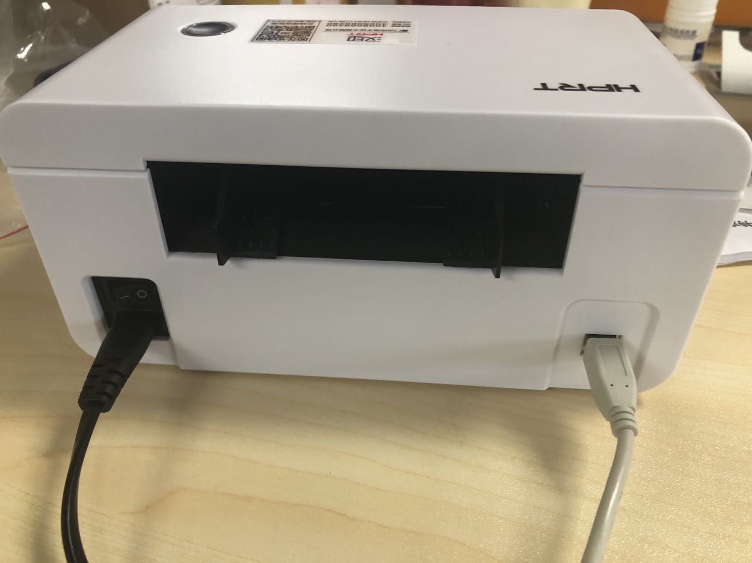 | 优势： 1. 操作方便，下载驱动程序、插上电源后就可以使用，符合“即插即用”的需求； 2. 打印出的标签内容清晰，可清楚看到文字内容； 3. 打印速度快，能够满足大量且急需打印的需求； 4. 有记忆功能，中途暂停后会从上次中断处继续打印； 5. 可选择较多不同类型的运输标签，尺寸齐全； 6. 体积小，不占据空间； 劣势： 1. 有噪声，在安静的办公环境下会比较吵； 2. 无取消功能，如打印错了没办法立即取消，只能将原来的设置打印结束才可重新设置新的打印需求，会造成纸张和时间的浪费； 3. 打印几张标签后，出现亮绿灯不吸标签纸的情况，但机器并没有卡顿，找不出是何原因； 4. 出现不能完全复印标签内容的情况，边缘位置缺少内容，且横向的标签会变斜； 5. 说明书不齐全，没办法确定指示灯颜色变换代表机器处于什么状态，需要使用者自行摸索； 6. 白色外观及材质不耐脏。 |  | 产品是否具有高度兼容性是客诉的重要原因之一，由于缺少设备，无法检测在MAC上是否工作流畅，需要商务或者客户自行测试。
 | 1. 产品概述：汉印N41热敏标签打印机，出货标签打印机； 2. 体验时间：30分钟； 3. 体验目的：实测产品质量、操作方法及市场上客诉较多的内容； 4. 环境：办公环境； 5. 配件：打印机，电源线，USB端口线、说明指南。

 | 客户或工厂自行常规测试项
 | 特殊测试 | 高温环境测试（40%以上） | 建议客户自行摸底测试，主要是验证产品可靠性和寿命（老化）。
 |  | 高湿环境测试(75%以上)
 | 可靠性测试 | 机械强度，如裸机跌落，振动，冲击测试 | 需要根据大货出货包装进行验证。
 | 安规测试 | 外观结构安全性测试 | 根据产品定义客户测试
 |  | 高压，接地测试
 |  | 耐火测试
 |  | 内部结构安规测试
 | 环保确认 | 主要针对塑胶件或大件有塑料或缓冲包装产品的RoHS,Reach,加州65等 | 根据产品定义客户测试
 | 内部安装工艺及元器件检查 |  | 此项检查包括电源线安装；电源插头极性检查；内部焊接，连接检查；内部关机元器件检查；内部工艺（如走线工艺，元器件打胶固定等等）；内部螺丝装配（螺丝柱尺寸，位置是否合理等等）
 | 测试示图
 | 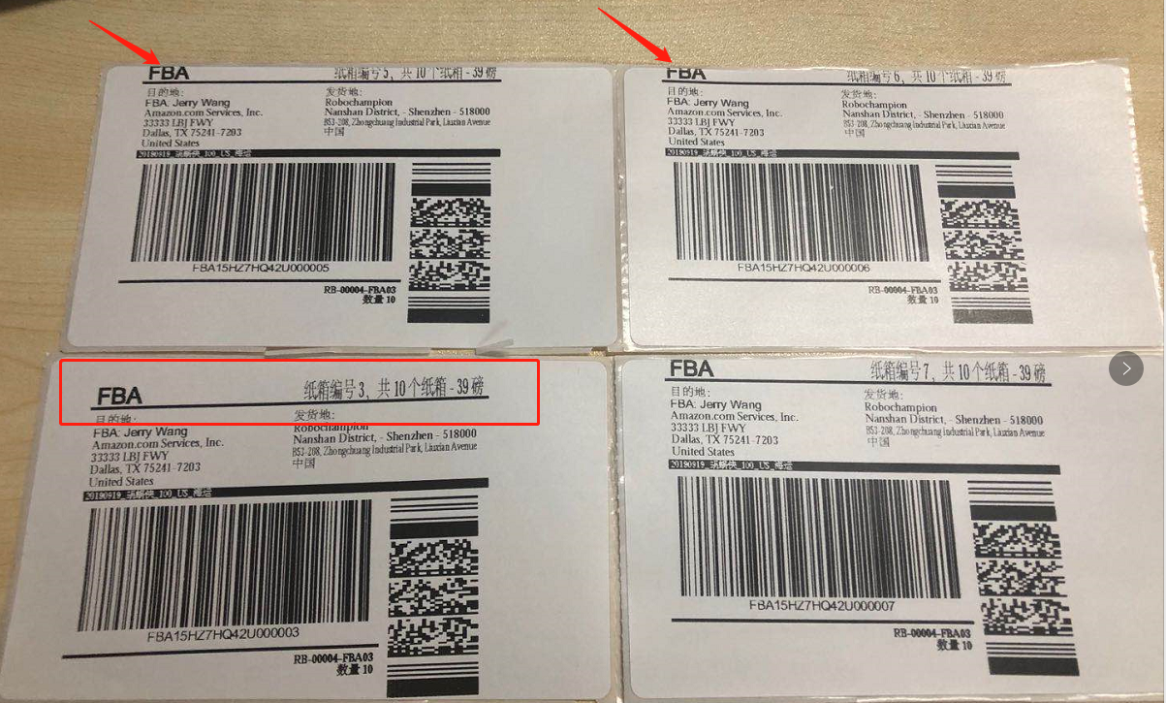 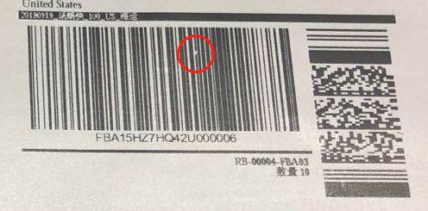 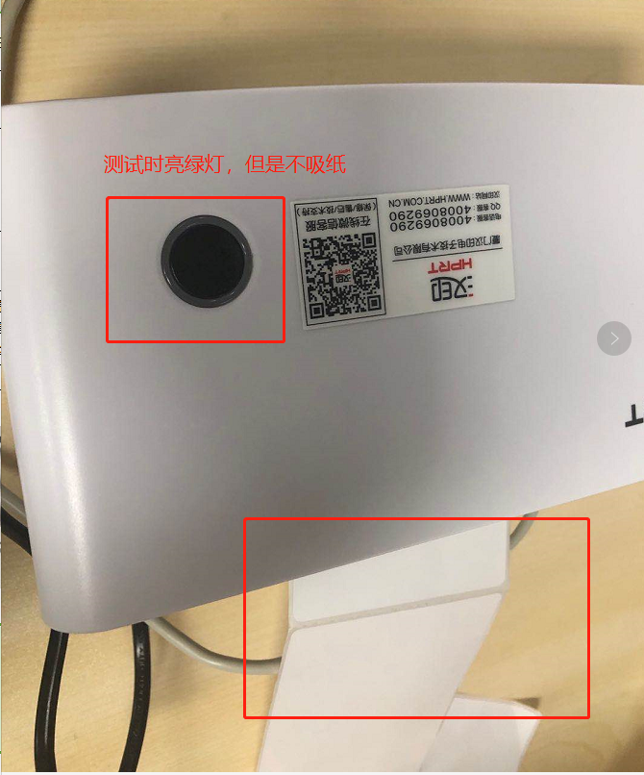
 | 1. 标签内容不能完全印在纸上，超出边缘，标签变斜 ； 2. 打印出的标签有斑点是市场上客诉的原因之一，在测试过程中仅打印了少量标签，却发现少量出现斑点的情况，可能会影响扫码，需要注意大量打印后是否仍然存在该问题； 3. 在测试过程中，仅打印几次后出现不吸纸的情况，当时指示灯变绿，纸张也没有折角和褶皱，需要打开掀开顶盖再关闭才会继续工作，这种情况出现了大概三次，没有找出原因。

